Ranking PiN_DMC>3,5T
PZPM |  |  |  |  |  | 2025-10-08
Pierwsze rejestracje NOWYCH przyczep i naczep* o DMC>3,5T, udział w rynku %
Pozycja | Marka | Rok narastająco Styczeń - Wrzesień
 |  | YTD January - September
 |  | 2025 |  | 2024 |  | Zmiana % r/r
No. | Make
 |  | Ogółem | Udział % | Ogółem | Udział % | Change % y/y
 |  | Total | Mkt shr % | Total | Mkt shr %
1 | SCHMITZ CARGOBULL | 4,242 | 27.96% | 2,958 | 21.34% | 43.4%
2 | WIELTON | 2,255 | 14.86% | 1,695 | 12.23% | 33.0%
3 | KRONE | 2,148 | 14.16% | 1,730 | 12.48% | 24.2%
4 | KOEGEL | 1,513 | 9.97% | 1,392 | 10.04% | 8.7%
5 | WECON | 591 | 3.90% | 522 | 3.77% | 13.2%
6 | SCHWARZMUELLER | 351 | 2.31% | 471 | 3.40% | -25.5%
7 | KAESSBOHRER | 324 | 2.14% | 281 | 2.03% | 15.3%
8 | FLIEGL | 285 | 1.88% | 253 | 1.83% | 12.6%
9 | BODEX | 221 | 1.46% | 378 | 2.73% | -41.5%
10 | BERGER | 171 | 1.13% | 139 | 1.00% | 23.0%
11 | KEMPF | 167 | 1.10% | 364 | 2.63% | -54.1%
12 | D-TEC | 160 | 1.05% | 120 | 0.87% | 33.3%
13 | ZASŁAW | 150 | 0.99% | 285 | 2.06% | -47.4%
14 | MEILLER-KIPPER | 148 | 0.98% | 159 | 1.15% | -6.9%
15 | LOHR | 121 | 0.80% | 39 | 0.28% | 210.3%
16 | INTER CARS - FEBER | 112 | 0.74% | 211 | 1.52% | -46.9%
17 | GT TRAILERS/GNIOTPOL | 104 | 0.69% | 115 | 0.83% | -9.6%
18 | FFB FELDBINDER | 98 | 0.65% | 108 | 0.78% | -9.3%
19 | MEGA | 92 | 0.61% | 222 | 1.60% | -58.6%
 | ROLFO | 85 | 0.56% | 36 | 0.26% | 136.1%
 | Pozostałe / Others | 1,835 | 12.1% | 2,381 | 17.2% | -22.9%
 | OGÓŁEM / TOTAL | 15,173 | 100% | 13,859 | 100% | 9.5%
*/ bez rejestracji czasowych
Źródło: analizy PZPM na podstawie CEP
Source: PZPM analysis based on Central Register of Vehicles
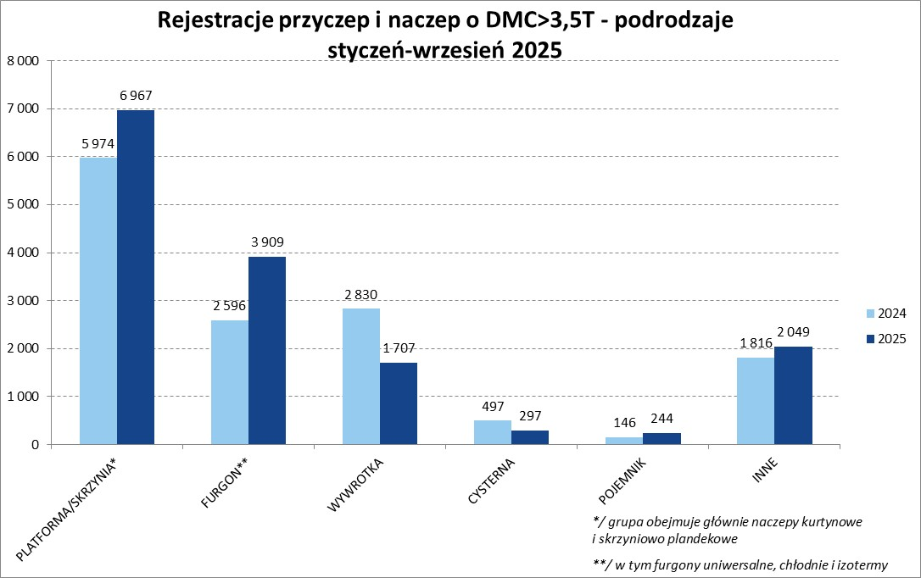

Ranking Naczepy DMC>3,5T
PZPM |  |  |  |  |  | 2025-10-08
Pierwsze rejestracje NOWYCH naczep* o DMC>3,5T, udział w rynku %
First Registrations of NEW Semi-Trailers with GVW>3.5T, Market Share %
 |  |  |  |  |  | Sztuki
Pozycja | Marka | Rok narastająco Styczeń - Wrzesień
 |  | YTD January - September
 |  | 2025 |  | 2024 |  | Zmiana % r/r
No. | Make
 |  | Ogółem | Udział % | Ogółem | Udział % | Change % y/y
 |  | Total | Mkt shr % | Total | Mkt shr %
1 | SCHMITZ CARGOBULL | 4,236 | 31.8% | 2,953 | 24.03% | 43.4%
2 | KRONE | 2,141 | 16.1% | 1,720 | 13.99% | 24.5%
3 | WIELTON | 1,877 | 14.1% | 1,400 | 11.39% | 34.1%
4 | KOEGEL | 1,503 | 11.3% | 1,391 | 11.32% | 8.1%
5 | SCHWARZMUELLER | 346 | 2.6% | 458 | 3.73% | -24.5%
6 | KAESSBOHRER | 297 | 2.2% | 257 | 2.09% | 15.6%
7 | FLIEGL | 246 | 1.8% | 229 | 1.86% | 7.4%
8 | BODEX | 210 | 1.6% | 373 | 3.03% | -43.7%
9 | BERGER | 171 | 1.3% | 139 | 1.13% | 23.0%
10 | KEMPF | 167 | 1.3% | 364 | 2.96% | -54.1%
11 | D-TEC | 160 | 1.2% | 120 | 0.98% | 33.3%
12 | ZASŁAW | 129 | 1.0% | 257 | 2.09% | -49.8%
13 | MEILLER-KIPPER | 118 | 0.9% | 132 | 1.07% | -10.6%
14 | INTER CARS - FEBER | 111 | 0.8% | 211 | 1.72% | -47.4%
15 | FFB FELDBINDER | 98 | 0.7% | 108 | 0.88% | -9.3%
16 | MEGA | 92 | 0.7% | 221 | 1.80% | -58.4%
17 | BENALU | 81 | 0.6% | 126 | 1.03% | -35.7%
18 | CIMC | 72 | 0.5% | 156 | 1.27% | -53.8%
 | STAS | 72 | 0.5% | 88 | 0.72% | -18.2%
20 | JANMIL | 69 | 0.5% | 82 | 0.67% | -15.9%
 | Pozostałe / Others | 1,115 | 8.4% | 1,506 | 12.3% | -26.0%
 | OGÓŁEM / TOTAL | 13,311 | 100% | 12,291 | 100% | 8.3%
*/ bez rejestracji czasowych
Źródło: analizy PZPM na podstawie CEP
Source: PZPM analysis based on Central Register of Vehicles
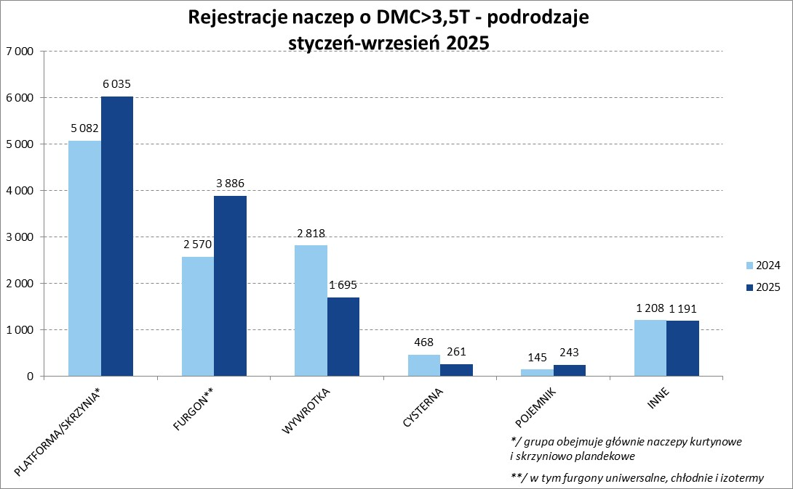

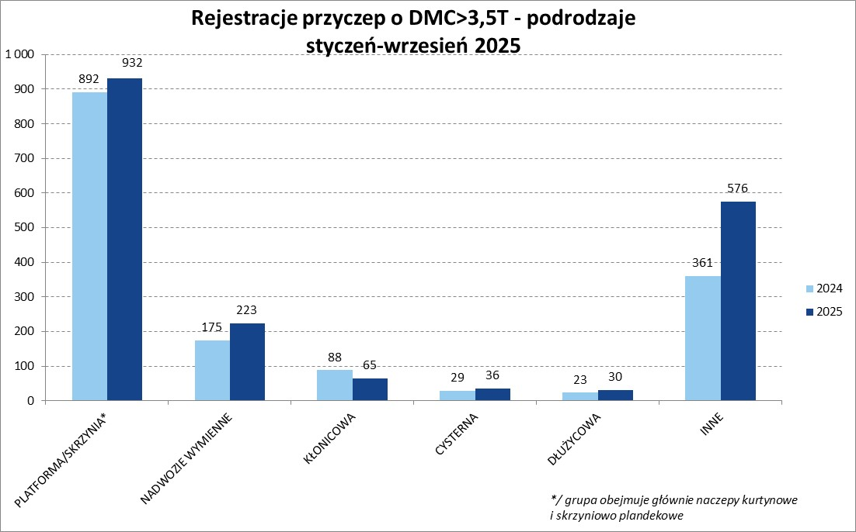

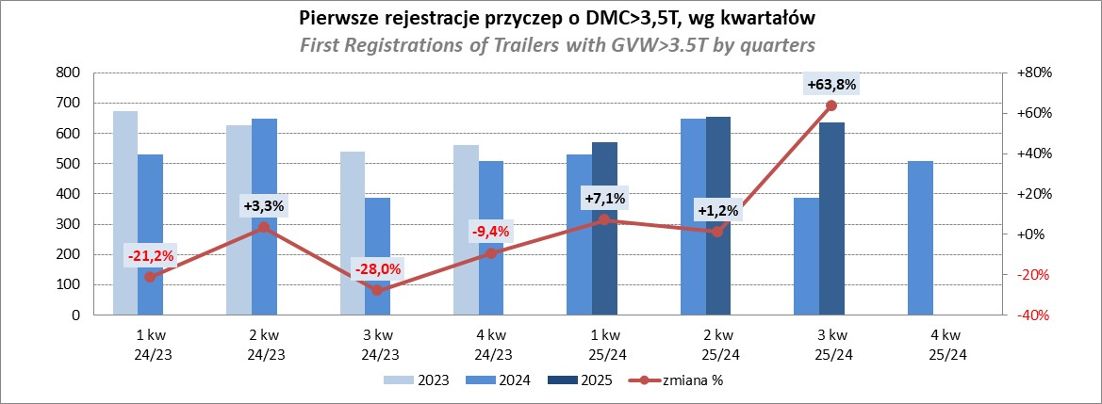

Przyczepy lekkie
PZPM |  |  |  |  |  | 2025-10-08
Pierwsze rejestracje NOWYCH przyczep lekkich*, udział w rynku %
Pozycja | Marka | Rok narastająco Styczeń - Wrzesień
 |  | YTD January - September
 |  | 2025 |  | 2024 |  | Zmiana % r/r
No. | Make
 |  | Ogółem | Udział % | Ogółem | Udział % | Change % y/y
 |  | Total | Mkt shr % | Total | Mkt shr %
1 | NEPTUN-SORELPOL | 10,270 | 25.39% | 9,618 | 26.28% | 6.8%
2 | TEMARED | 9,619 | 23.78% | 8,766 | 23.95% | 9.7%
3 | ZASŁAW | 2,652 | 6.56% | 2,100 | 5.74% | 26.3%
4 | BRENDERUP-THULE TRAILERS | 2,506 | 6.20% | 1,530 | 4.18% | 63.8%
5 | FARO | 1,795 | 4.44% | 1,756 | 4.80% | 2.2%
6 | NIEWIADÓW | 1,780 | 4.40% | 2,177 | 5.95% | -18.2%
7 | RYDWAN | 1,254 | 3.10% | 1,312 | 3.58% | -4.4%
8 | MARTZ | 1,153 | 2.85% | 954 | 2.61% | 20.9%
9 | WIOLA | 783 | 1.94% | 661 | 1.81% | 18.5%
10 | FRACHT | 742 | 1.83% | 748 | 2.04% | -0.8%
11 | WIDPOL | 700 | 1.73% | 755 | 2.06% | -7.3%
12 | VESTA POLSKA | 517 | 1.28% | 0 | 0.00%
13 | LORRIES | 457 | 1.13% | 510 | 1.39% | -10.4%
14 | GŁOWACZ | 415 | 1.03% | 431 | 1.18% | -3.7%
 | MASTER-TECH | 394 | 0.97% | 458 | 1.25% | -14.0%
16 | STIM | 389 | 0.96% | 396 | 1.08% | -1.8%
17 | TOP TRAILER | 367 | 0.91% | 69 | 0.19% | 431.9%
18 | MER | 313 | 0.77% | 256 | 0.70% | 22.3%
19 | W.N.P. M.SUSKI | 308 | 0.76% | 385 | 1.05% | -20.0%
20 | SPAWLINE | 302 | 0.75% | 307 | 0.84% | -1.6%
 | SIDECAR | 3,733 | 9.2% | 3,413 | 9.3% | 9.4%
 | OGÓŁEM / TOTAL | 40,449 | 100% | 36,602 | 100% | 10.5%
*/ bez rejestracji czasowych
Źródło: analizy PZPM na podstawie CEP
Source: PZPM analysis based on Central Register of Vehicles
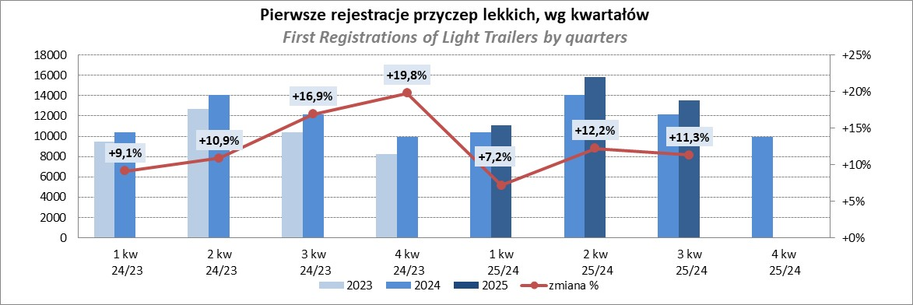

Ranking_P-CR
PZPM |  |  |  |  |  | 2025-10-08
Pierwsze rejestracje NOWYCH przyczep ciężarowych rolniczych*, udział w rynku %
Pozycja | Marka | Rok narastająco Styczeń - Wrzesień
 |  | YTD January - September
 |  | 2025 |  | 2024 |  | Zmiana % r/r
No. | Make
 |  | Ogółem | Udział % | Ogółem | Udział % | Change % y/y
 |  | Total | Mkt shr % | Total | Mkt shr %
1 | PRONAR | 1,341 | 25.44% | 1,049 | 25.04% | 27.8%
2 | METAL-FACH | 825 | 15.65% | 616 | 14.70% | 33.9%
3 | METALTECH | 417 | 7.91% | 374 | 8.93% | 11.5%
4 | WIELTON | 384 | 7.29% | 302 | 7.21% | 27.2%
5 | ZASŁAW | 274 | 5.20% | 199 | 4.75% | 37.7%
6 | JOSKIN | 231 | 4.38% | 252 | 6.01% | -8.3%
7 | MEPROZET | 175 | 3.32% | 202 | 4.82% | -13.4%
8 | FLIEGL | 150 | 2.85% | 86 | 2.05% | 74.4%
9 | PPHU WODZIŃSKI | 130 | 2.47% | 145 | 3.46% | -10.3%
10 | POMOT | 113 | 2.14% | 117 | 2.79% | -3.4%
11 | URSUS | 111 | 2.11% | 71 | 1.69% | 56.3%
12 | TECHMONT | 104 | 1.97% | 85 | 2.03% | 22.4%
13 | MARPOL | 86 | 1.63% | 79 | 1.89% | 8.9%
14 | CYNKOMET | 84 | 1.59% | 64 | 1.53% | 31.3%
15 | BBC | 67 | 1.27% | 44 | 1.05% | 52.3%
 | Pozostałe / Others | 779 | 14.8% | 505 | 12.1% | 54.3%
 | OGÓŁEM / TOTAL | 5,271 | 100% | 4,190 | 100% | 25.8%
*/ bez rejestracji czasowych
Źródło: analizy PZPM na podstawie CEP
Source: PZPM analysis based on Central Register of Vehicles
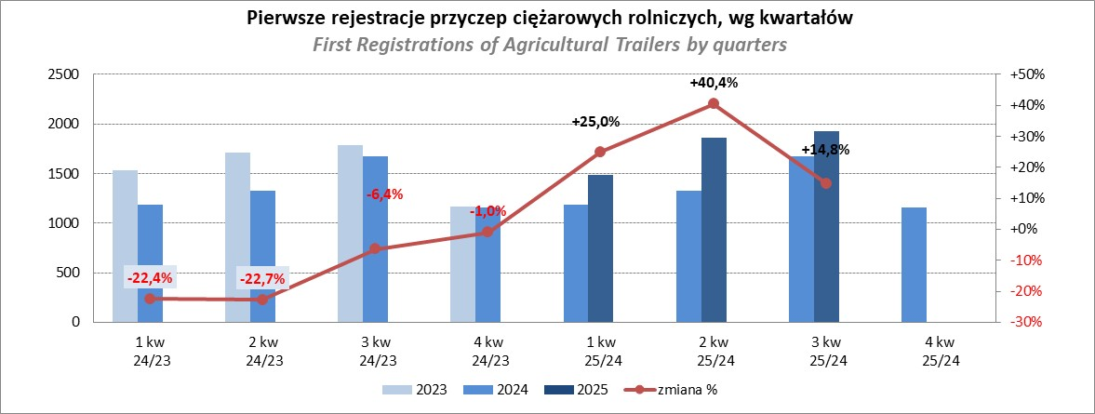

PZPM
Source: PZPM analysis based on Central Register of Vehicles

Ranking_CR
PZPM |  |  |  |  |  | 2025-10-08
Pierwsze rejestracje NOWYCH ciągników rolniczych*, udział w rynku %
Pozycja | Marka | Rok narastająco Styczeń - Wrzesień
 |  | YTD January - September
 |  | 2025 |  | 2024 |  | Zmiana % r/r
No. | Make
 |  | Ogółem | Udział % | Ogółem | Udział % | Change % y/y
 |  | Total | Mkt shr % | Total | Mkt shr %
1 | NEW HOLLAND | 1,234 | 15.51% | 732 | 12.50% | 68.6%
2 | JOHN DEERE | 995 | 12.51% | 889 | 15.19% | 11.9%
3 | KUBOTA | 782 | 9.83% | 698 | 11.92% | 12.0%
4 | DEUTZ-FAHR | 717 | 9.01% | 490 | 8.37% | 46.3%
5 | CASE IH | 594 | 7.47% | 443 | 7.57% | 34.1%
6 | CLAAS | 528 | 6.64% | 377 | 6.44% | 40.1%
7 | MASSEY FERGUSON | 446 | 5.61% | 339 | 5.79% | 31.6%
8 | SOLIS | 377 | 4.74% | 259 | 4.42% | 45.6%
9 | VALTRA | 359 | 4.51% | 241 | 4.12% | 49.0%
10 | FENDT | 295 | 3.71% | 256 | 4.37% | 15.2%
11 | FARMTRAC | 211 | 2.65% | 206 | 3.52% | 2.4%
12 | LS | 201 | 2.53% | 82 | 1.40% | 145.1%
13 | LOVOL | 194 | 2.44% | 66 | 1.13% | 193.9%
14 | DAEDONG-KIOTI | 156 | 1.96% | 39 | 0.67% | 300.0%
 | STEYR | 156 | 1.96% | 131 | 2.24% | 19.1%
 | Pozostałe / Others | 709 | 8.9% | 606 | 10.4% | 17.0%
 | OGÓŁEM / TOTAL | 7,954 | 100% | 5,854 | 100% | 35.9%
*Pojazdy zarejestrowane jako Ciągniki Rolnicze bez wyróżnionych jako potencjalne ATV / UTV
** Liczby zawierają rejestracje czasowe na koniec miesięcy
Źródło: analizy PZPM na podstawie CEP
*Vehicles registered as Agricultural Tractors without considered as ATV / UTV
Source: PZPM analysis based on Central Register of Vehicles
